Sheet1
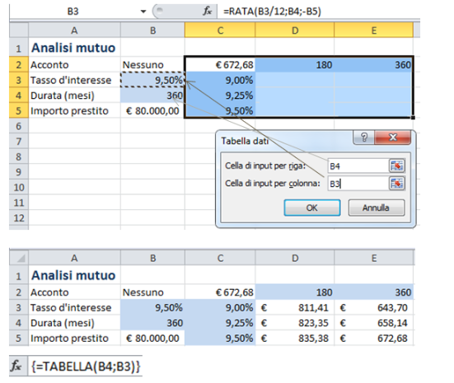
Analisi mutuo
Acconto | nessuno | $672.68
Tasso d'interesse | 9.50%
Durata (mesi) | 360
Importo prestito | 80,000.00 €

